Git
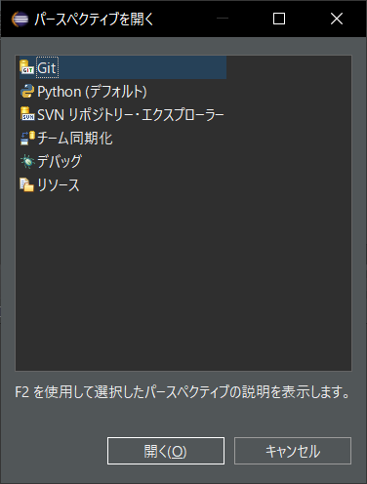
EclipseでGitを使う方法

EclipseでGitを使うにはプラグイン「EGit」を導入する必要があります。
 | 導入するには、Eclipseから「ヘルプ」→「Install New Software…」を選択します。
 | 導入するには、Eclipseから「ヘルプ」→「新規 ソフトウェアのインストール…」を選択します。

 | 名前 | Egit
 | ロケーション | http://download.eclipse.org/egit/updates

 | 追加すると
 | パースペクティブがあることがわかる

追加方法
 | 設定 ⇒pythonを入力
 | python

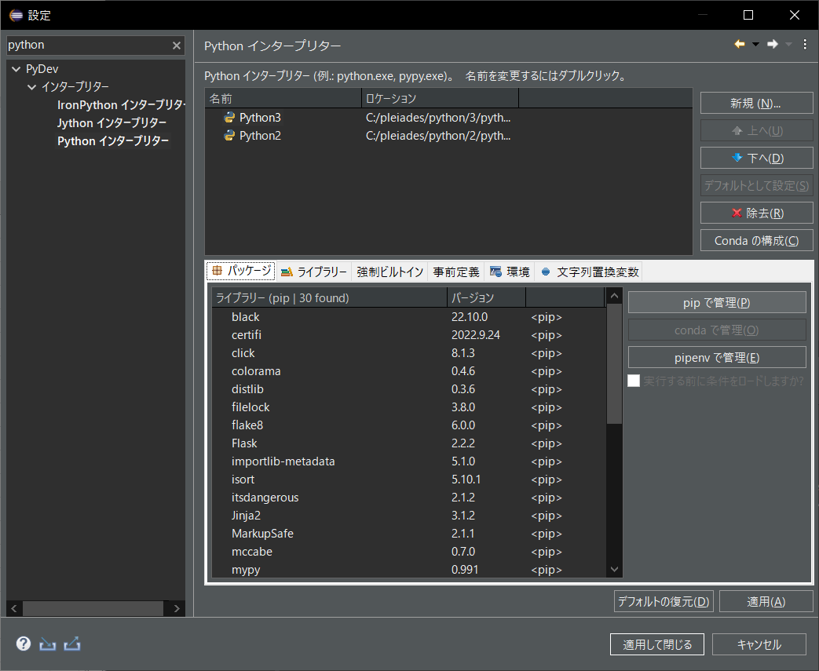

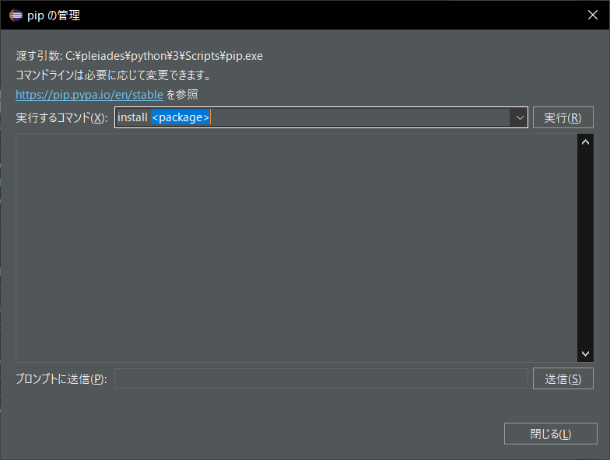

参照元
 |  | https://qiita.com/East-Da/items/664d27d9191d92c4b9cc

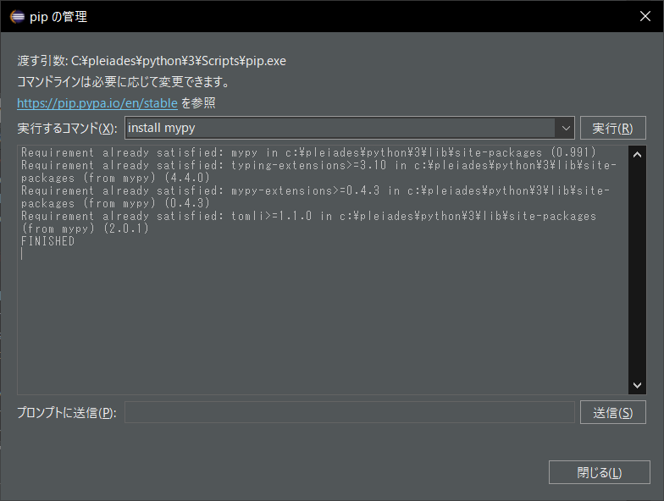
 |  | Pythonで利用できる以下の便利なツールの簡単な使い方をまとめました。

 |  |  | pipenv | Pythonで開発するときにパッケージの管理や仮想環境の構築を簡単にやってくれます。
 |  |  |  |  | Node.jsのnpmのような感じです。

 |  |  | black | blackはPythonのコードフォーマッターで自動でプログラムの書き方を修正してくれます。
 |  |  |  |  | Python標準のコーディング規約であるPEP8にも準拠しています。

 |  |  | flake8 | flake8は下記コードチェックツールのラッパーとなります。
 |  |  |  |  | PyFlakes（pyflakes : コードのエラーチェック）
 |  |  |  |  | pycodestyle（pycodestyle : PEP8に準拠しているかチェック）
 |  |  |  |  | Ned Batchelder’s McCabe script（mccabe : 循環的複雑度のチェック）
 |  |  |  |  | ※flake8はチェックのみでフォーマットはできません。

 |  |  | isort | isortはインポートをアルファベット順にソートし、自動的にセクションに分割してくれます。

 |  |  | mypy | mypyはPEP484に準拠したType Hintsが書けているかをチェックしてくれます。

 |  |  | 開発用パッケージのインストール
 |  |  | 開発時にしか使用しない静的解析ツールをインストールします。

 |  |  | pipenv install --dev black --pre |  |  | pip install black
 |  |  | pipenv install --dev flake8 --pre |  |  | pip install flake8
 |  |  | pipenv install --dev isort --pre |  |  | pip install isort
 |  |  | pipenv install --dev mypy --pre |  |  | pip install mypy

 |  |  |  |  |  | pip install flask
 |  |  |  |  |  | pip install fastapi

